I.P.C.
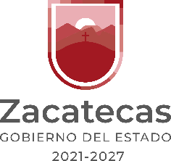
 | Avance de Gestión Financiera 2026
 | Instituto de Cultura Física y Deporte del Estado de Zacatecas
 | Del 01 de Enero al 30 de Junio 2026 y del 01 de Enero al 31 de Diciembre de 2025
 | Informe Sobre Pasivos Contingentes

 | (Cifras en Pesos)

 | Denominación del Pasivo Contingente |  |  | Saldo Inicial del Periodo | Saldo Final del Periodo

 |  |  | Juicios
 |  |  | Garantías
 |  |  | Avales
 |  |  | Costos de Planes de Pensiones
 |  |  | Jubilaciones
" NO APLICA "
 |  |  | Otras Provisiones

 |  | Bajo protesta de decir verdad declaramos que los Estados Financieros y sus notas, son razonablemente correctos y son responsabilidad del emisor.

Elaboró:
L.C. Martha Alicia Lira Gurrola
Coordinadora Administrativa
Vo.Bo.
Vo. Bo.
Autorizó:
Ent. Edgar Javier Rodarte Menchaca
Director General

Contable / 8

 |  |  | h) Informe Sobre Pasivos Contingentes; (en este formato en la columna denominación pasivo contingente, se sugiere informar los saldos globales ó sustituir los nombres propios por un código que lo identifique internamente, para que esta información no interfiera en los procesos jurídicos)

